鏡文
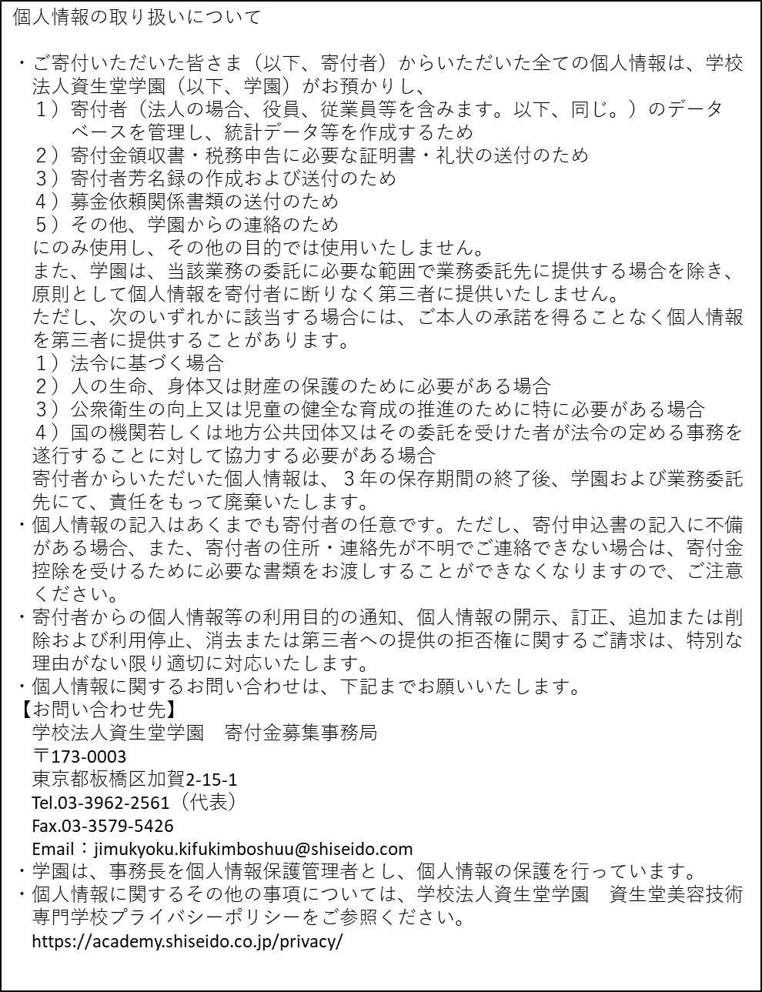
【企業等法人の方】 |  |  |  | 2024年4月作成
寄付申込書の送付について

別紙＜様式１－１＞のとおり、学校法人資生堂学園に寄付を申し込みます。
また、学校法人資生堂学園のホームページに掲載されている「応募要項」および本書裏面の「個人情報の取り扱いについて」に記載の内容に同意します。
 |  |  | 令和 年 月 日
学校法人資生堂学園
理事長 | 魚谷 雅彦 | 殿

＜申込書を送付するご担当者の情報＞
〒 |  | ―
住所
電話番号
メールアドレス
社名
担当者名

＜ご寄付の内容＞
寄付金の額 | 金 |  | 円
支援する内容 | １）から３）のいずれかに〇をつけてください。ご指定がない場合は３）に充当させていただきます。
 | １）教育・研究活動の充実のための事業 ２）学生生活の支援のための事業 ３）使途を指定しない

連絡事項

